Sobre a Hashtag

Nossas Redes Sociais
Canal Youtube Hashtag Treinamentos
Perfil Instagram Hashtag Treinamentos
Minicursos de Excel Gratuitos
Excel Impressionador

Quer saber mais sobre o nosso Curso Completo de Excel? Clique no link abaixo para garantir sua vaga na próxima turma:
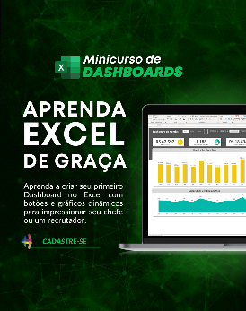

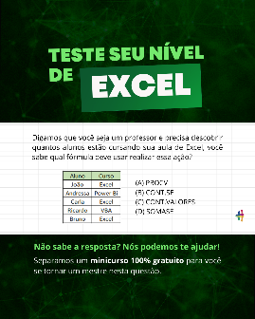

Quem somos
Com dezenas de milhares de alunos treinados em todo o Brasil, a Hashtag Treinamentos sabe exatamente como ajudar seus alunos a se tornarem referências onde trabalham ou onde pensam em trabalhar.
Todos os nossos programas são extremamente didáticos, com índice de satisfação superior a 98,3% e levam qualquer um do básico até o nível Impressionador, que está além do avançado.


Minicurso de Dashboards
Minicurso de 10 temas mais cobrados no merdado
Teste seu nível de Excel

Para ter acesso ao minicurso, basta clicar nas imagens de interesse!

Investimentos
Planilha de Controle de Investimentos
Patrimônio Total
Resumo de Investimentos

R$ 134.566,99
 | Quantidade | Total | %
Renda Variável | 2,582.50 | R$ 33,885.90 | 25.18% |  | R$ 134,566.99
Ação | 575.00 | R$ 17,625.90 | 52.02%
Renda Variável
FIIs | - | R$ - | 0.00%
ETFs | - | R$ - | 0.00%
Renda Fixa
Cripto | 2,007.50 | R$ 16,260.00 | 47.98%

Contas
Movimentações
Renda Fixa | 139.00 | R$ 14,258.04 | 10.60% | Renda Variável | R$ 33,885.90
Tesouro Direto | 86.00 | R$ 9,195.21 | 64.49% | Renda Fixa | R$ 14,258.04
CDB | 14.00 | R$ 1,662.30 | 11.66% | Contas | R$ 86,423.05
Debêntures | 39.00 | R$ 3,400.53 | 23.85%
Letras de Crédito (LCI) | - | R$ - | 0.00%
Letras de Crédito (LCA) | - | R$ - | 0.00%
Fundo de Renda Fixa | - | R$ - | 0.00%

Contas |  | R$ 86,423.05 | 64.22%
Conta Corrente |  | R$ 83,323.05 | 96.41%
Poupança |  | R$ 3,100.00 | 3.59%

Renda Variável
RENDA VARIÁVEL
Ações, FIIs, ETFs e Cripto
 |  |  | RENDA VARIÁVEL - Ações, FIIs, ETFs e Cripto

Total de Ativos
8
Posição Atual
R$ 33.885,90
Lucro/Prejuízo Atual
R$ 5.758,79

Resumo dos Ativos
 | Posição Atual | Lucro/Prejuízo
BBAS3 | R$450.00 | R$129.90
BRAP4 | R$8,470.00 | R$(592.00)
CESP6 | R$3,105.00 | R$204.00
CPLE6 | R$3,584.90 | R$7.35
MYPK3 | R$2,016.00 | R$(736.40)
BTC | R$2,400.00 | R$242.03
XRP | R$3,960.00 | R$1,310.00
ETH | R$9,900.00 | R$5,193.91

Total | R$ 33,885.90 | 100.00%
Ação | R$ 17,625.90 | 52.02%
FIIs | R$ - | 0.00%
ETFs | R$ - | 0.00%
Cripto | R$ 16,260.00 | 47.98%

 | Alocação

 |  |  | Ativo | Produto | Compra/Venda | Corretora/Banco | Data | Quantidade | Preço | Valor Movimentado | Tarifas | Valor líquido | Ativo | Preço Atual
 |  |  | ITSA3 | Ação | C | BANCO BTG PACTUAL | 2019-09-15 | 2000 | R$ 10.64 | R$ 21,280.00 | R$ 2.00 | R$ 21,282.00 | ITSA3 | R$ 12.50
 |  |  | BBAS3 | Ação | C | BANCO BTG PACTUAL | 2019-09-15 | 100 | R$ 31.99 | R$ 3,199.00 | R$ 2.00 | R$ 3,201.00 | BBAS3 | R$ 45.00
 |  |  | BRAP4 | Ação | C | BANCO BTG PACTUAL | 2019-09-15 | 200 | R$ 45.30 | R$ 9,060.00 | R$ 2.00 | R$ 9,062.00 | BRAP4 | R$ 42.35
 |  |  | CESP6 | Ação | C | BANCO BTG PACTUAL | 2019-09-15 | 100 | R$ 28.99 | R$ 2,899.00 | R$ 2.00 | R$ 2,901.00 | CESP6 | R$ 31.05
 |  |  | CPLE6 | Ação | C | BANCO BTG PACTUAL | 2019-09-15 | 55 | R$ 65.01 | R$ 3,575.55 | R$ 2.00 | R$ 3,577.55 | CPLE6 | R$ 65.18
 |  |  | MYPK3 | Ação | C | BANCO BTG PACTUAL | 2019-09-15 | 300 | R$ 13.10 | R$ 3,930.00 | R$ 2.00 | R$ 3,932.00 | MYPK3 | R$ 9.60
 |  |  | ITSA3 | Ação | V | BANCO BTG PACTUAL | 2020-09-24 | 1000 | R$ 12.50 | R$ 12,500.00 | R$ 2.00 | R$ 12,498.00 | BTC | R$ 800.00
 |  |  | MYPK3 | Ação | V | BANCO BTG PACTUAL | 2020-09-24 | 90 | R$ 2.30 | R$ 207.00 | R$ 2.00 | R$ 205.00 | XRP | R$ 1.98
 |  |  | BTC | Cripto | C | BANCO BTG PACTUAL | 2020-01-14 | 3 | R$ 715.99 | R$ 2,147.97 | R$ 10.00 | R$ 2,157.97 | ETH | R$ 2,200.00
 |  |  | XRP | Cripto | C | BANCO DO BRASIL | 2020-01-14 | 2000 | R$ 1.32 | R$ 2,640.00 | R$ 10.00 | R$ 2,650.00
 |  |  | ETH | Cripto | C | BANCO DO BRASIL | 2020-04-23 | 5.5 | R$ 1,043.98 | R$ 5,741.89 | R$ 10.00 | R$ 5,751.89
 |  |  | BBAS3 | Ação | V | BANCO BTG PACTUAL | 2019-09-15 | 90 | R$ 100.00 | R$ 9,000.00 | R$ 10.00 | R$ 8,990.00
 |  |  | ETH | Cripto | V | BANCO DO BRASIL | 2020-09-22 | 1 | R$ 2,200.00 | R$ 2,200.00 | R$ 2.75 | R$ 2,197.25
 |  |  | ITSA3 | Ação | V | BANCO BTG PACTUAL | 2020-09-26 | 1000 | R$ 13.50 | R$ 13,500.00 | R$ 2.50 | R$ 13,497.50

Renda Fixa
RENDA FIXA
CDB, LCI, LCA, Tesouro Direto, Fundos, Debêntures
 |  |  | RENDA FIXA - CDB, LCI, LCA, Tesouro Direto, Fundo de Renda Fixa, Debêntures, CRA

Total de Ativos
10
Posição Atual
R$ 14.258,04
Lucro/Prejuízo Atual
R$ 193,14

Resumo dos Produtos
 | Ativo | Lucro/Prejuízo
Tesouro IPCA+ - VCTO 14/05/2029 | R$3,093.65 | R$31.15
Tesouro IPCA+ - VCTO 06/01/2029 | R$1,656.64 | R$20.14
Tesouro Pré-fixado - VCTO 20/09/2030 | R$1,859.19 | R$39.69
Tesouro Selic - VCTO 14/07/2030 | R$1,558.27 | R$15.77
Tesouro Selic - VCTO 12/05/2030 | R$1,027.46 | R$16.96
CDB Pós-fixado BANCO ITAU BBA VCTO 08/10/2022 | R$470.49 | R$12.69
CDB Pré-fixado BANCO BRADESCO BBI VCTO 05/04/2023 | R$1,191.80 | R$8.00
Debêntures LIGHT SERVIÇOS DE ELETRICIDADE S/A VCTO 02/09/2024 | R$729.31 | R$10.81
Debêntures ENEVA S/A VCTO 21/05/2023 | R$1,169.26 | R$16.16
Debêntures ENERGISA S/A VCTO 10/01/2024 | R$1,501.96 | R$21.76

Total | R$ 14,258.04 | 100.00%
Tesouro Direto | R$ 9,195.21 | 64.49%
CDB | R$ 1,662.30 | 11.66%
Debêntures | R$ 3,400.53 | 23.85%
LCI | R$ - | 0.00%
LCA | R$ - | 0.00%
Fundo | R$ - | 0.00%

 | Alocação

 |  |  | Data | Aporte/Resgate | Produto | Emissor | Corretora/Banco | Data de Vencimento | Ativo | Quantidade | Preço | Valor Movimentado | Taxas | Valor Líquido | Produto | Preço Atual
 |  |  | 2017-09-17 | A | CDB Pré-fixado | BANCO ITAU BBA | BANCO BTG PACTUAL | 2020-06-23 | CDB Pré-fixado BANCO ITAU BBA VCTO 23/06/2020 | 24 | R$ 112.00 | R$ 2,688.00 | R$ 1.80 | R$ 2,689.80 | CDB Pré-fixado BANCO ITAU BBA VCTO 23/06/2020 | R$ 126.26
 |  |  | 2017-09-17 | A | LCI Pré-fixado | BANCO ITAU BBA | BANCO BTG PACTUAL | 2020-09-12 | LCI Pré-fixado BANCO ITAU BBA VCTO 12/09/2020 | 6 | R$ 194.00 | R$ 1,164.00 | R$ 3.90 | R$ 1,167.90 | LCI Pré-fixado BANCO ITAU BBA VCTO 12/09/2020 | R$ 204.50
 |  |  | 2018-09-15 | A | Tesouro Pré-fixado | - | BANCO BTG PACTUAL | 2020-09-26 | Tesouro Pré-fixado - VCTO 26/09/2020 | 16 | R$ 34.00 | R$ 544.00 | R$ 2.50 | R$ 546.50 | Tesouro Pré-fixado - VCTO 26/09/2020 | R$ 42.35
 |  |  | 2019-09-15 | A | Tesouro IPCA+ | - | BANCO BTG PACTUAL | 2029-05-14 | Tesouro IPCA+ - VCTO 14/05/2029 | 18 | R$ 170.00 | R$ 3,060.00 | R$ 2.50 | R$ 3,062.50 | Tesouro IPCA+ - VCTO 14/05/2029 | R$ 171.87
 |  |  | 2019-09-15 | A | Tesouro IPCA+ | - | BANCO BTG PACTUAL | 2029-01-06 | Tesouro IPCA+ - VCTO 06/01/2029 | 19 | R$ 86.00 | R$ 1,634.00 | R$ 2.50 | R$ 1,636.50 | Tesouro IPCA+ - VCTO 06/01/2029 | R$ 87.19
 |  |  | 2019-09-15 | A | Tesouro Pré-fixado | - | BANCO BTG PACTUAL | 2030-09-20 | Tesouro Pré-fixado - VCTO 20/09/2030 | 23 | R$ 79.00 | R$ 1,817.00 | R$ 2.50 | R$ 1,819.50 | Tesouro Pré-fixado - VCTO 20/09/2030 | R$ 80.83
 |  |  | 2019-09-15 | A | Tesouro Selic | - | BANCO BTG PACTUAL | 2030-07-14 | Tesouro Selic - VCTO 14/07/2030 | 14 | R$ 110.00 | R$ 1,540.00 | R$ 2.50 | R$ 1,542.50 | Tesouro Selic - VCTO 14/07/2030 | R$ 111.30
 |  |  | 2019-09-15 | A | Tesouro Selic | - | BANCO DO BRASIL | 2030-05-12 | Tesouro Selic - VCTO 12/05/2030 | 12 | R$ 84.00 | R$ 1,008.00 | R$ 2.50 | R$ 1,010.50 | Tesouro Selic - VCTO 12/05/2030 | R$ 85.62
 |  |  | 2019-09-16 | A | CDB Pós-fixado | BANCO ITAU BBA | BANCO DO BRASIL | 2022-10-08 | CDB Pós-fixado BANCO ITAU BBA VCTO 08/10/2022 | 8 | R$ 57.00 | R$ 456.00 | R$ 1.80 | R$ 457.80 | CDB Pós-fixado BANCO ITAU BBA VCTO 08/10/2022 | R$ 58.81
 |  |  | 2020-04-01 | A | CDB Pré-fixado | BANCO BRADESCO BBI | BANCO DO BRASIL | 2023-04-05 | CDB Pré-fixado BANCO BRADESCO BBI VCTO 05/04/2023 | 6 | R$ 197.00 | R$ 1,182.00 | R$ 1.80 | R$ 1,183.80 | CDB Pré-fixado BANCO BRADESCO BBI VCTO 05/04/2023 | R$ 198.63
 |  |  | 2020-04-23 | A | Debêntures | LIGHT SERVIÇOS DE ELETRICIDADE S/A | BANCO DO BRASIL | 2024-09-02 | Debêntures LIGHT SERVIÇOS DE ELETRICIDADE S/A VCTO 02/09/2024 | 11 | R$ 65.00 | R$ 715.00 | R$ 3.50 | R$ 718.50 | Debêntures LIGHT SERVIÇOS DE ELETRICIDADE S/A VCTO 02/09/2024 | R$ 66.30
 |  |  | 2020-09-25 | A | Debêntures | ENEVA S/A | BANCO BTG PACTUAL | 2023-05-21 | Debêntures ENEVA S/A VCTO 21/05/2023 | 10 | R$ 115.00 | R$ 1,150.00 | R$ 3.10 | R$ 1,153.10 | Debêntures ENEVA S/A VCTO 21/05/2023 | R$ 116.93
 |  |  | 2020-09-25 | A | Debêntures | ENERGISA S/A | BANCO DO BRASIL | 2024-01-10 | Debêntures ENERGISA S/A VCTO 10/01/2024 | 18 | R$ 82.00 | R$ 1,476.00 | R$ 4.20 | R$ 1,480.20 | Debêntures ENERGISA S/A VCTO 10/01/2024 | R$ 83.44
 |  |  | 2020-06-23 | R | CDB Pré-fixado | BANCO ITAU BBA | BANCO BTG PACTUAL | 2020-06-23 | CDB Pré-fixado BANCO ITAU BBA VCTO 23/06/2020 | 24 | R$ 150.00 | R$ 3,600.00 | R$ 1.10 | R$ 3,598.90
 |  |  | 2020-09-12 | R | LCI Pré-fixado | BANCO ITAU BBA | BANCO BTG PACTUAL | 2020-09-12 | LCI Pré-fixado BANCO ITAU BBA VCTO 12/09/2020 | 6 | R$ 245.00 | R$ 1,470.00 | R$ 2.10 | R$ 1,467.90
 |  |  | 2020-09-26 | R | Tesouro Pré-fixado | - | BANCO BTG PACTUAL | 2020-09-26 | Tesouro Pré-fixado - VCTO 26/09/2020 | 16 | R$ 71.00 | R$ 1,136.00 | R$ 2.00 | R$ 1,134.00

Instruções
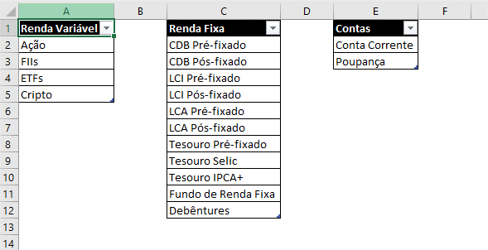
Instruções

Aba Investimentos
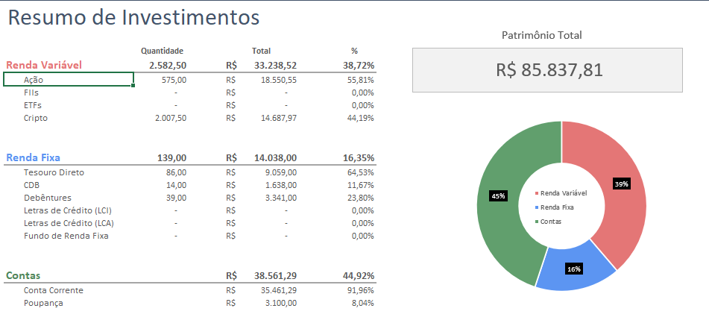
A aba de investimentos é a aba principal com o resultados das quantidades de ativos compradas e a posição atual em cada investimento. Esta aba é dividida em:
1) Renda Variável, resumindo os resultados para investimentos como: Ações, FIIs, ETFs e Criptos.
2) Renda Fixa, resumindo os resultados para todos os investimentos de Renda Fixa da sua carteira (Tesouro, CDB, Debêntures, LCI, LCA, etc.)
3) Contas, que abrange contas como corrente e poupança. Se desejado, você pode incluir outras contas no seu controle.

Aba Renda Variável
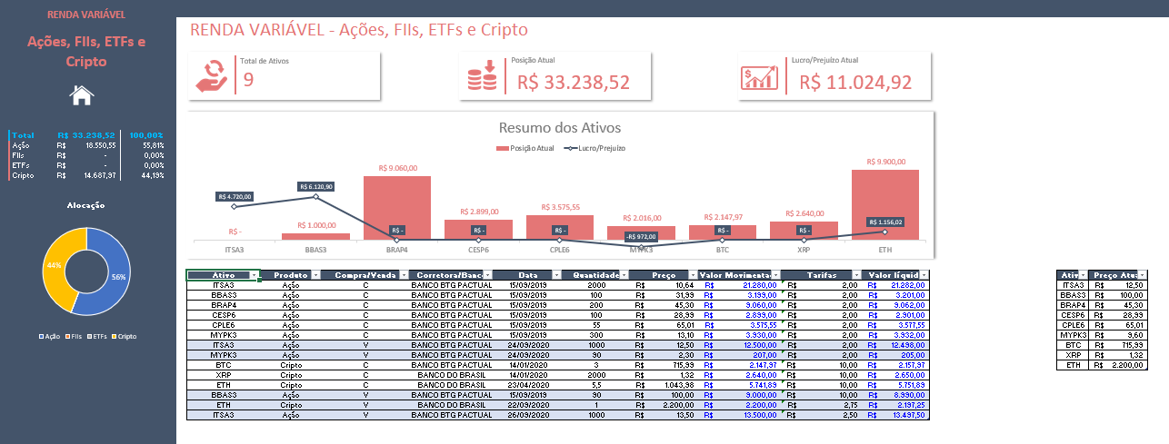
Na aba de Renda Variável registramos todas as movimentações de renda variável, desde o nome do ativo até as tarifas associadas a cada movimentação. Nesta planilha, temos 4 produtos possíveis: Ações, FIIs, ETFs e Cripto. Você pode escolher na coluna de Produto aquele desejado, através de uma validação de dados.
Você também pode adicionar outros produtos na aba de Cadastro e as novas opções são adicionadas automaticamente na lista de opções de produtos.

Do lado esquerdo, é possível visualizar um resumo da posição atual de cada um dos investimentos agrupados por produtos, e a respectiva participação % em relação ao total em carteira.
Também é possível visualizar um gráfico de rosca resumindo a alocação de cada investimento em carteira.
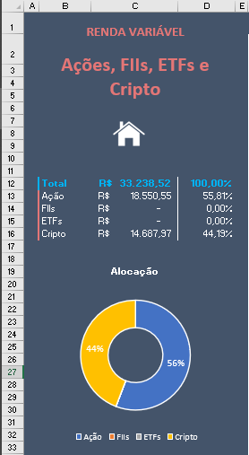

A parte superior da aba resume o Total de Ativos, Posição Atual e Lucro/Prejuízo em todas as operações.
Já o gráfico mais abaixo resume, para cada ativo, qual é a posição atual de cada um, e o respectivo lucro/prejuízo. O gráfico é 100% dinâmico, e conforme você adiciona ou remove algum ativo da sua carteira, ele se adequa para mostrar apenas os ativos atuais.

A tabela abaixo do gráfico é onde são registrados todas as movimentações dos ativos, tanto Compra quanto Venda. Além disso, é importante manter atualizada uma tabela de Preço Atual dos ativos, logo a direita da tabela principal. Como cada ativo sofrerá variações em seus respectivos preços, é muito importante registrar o preço atual de cada um deles, para que seja possível o cálculo tanto da posição de cada ativo quanto do lucro/prejuízo associados. O preenchimento desta tabela deve ser manual, a cada acréscimo de um novo ativo em carteira.

Aba Renda Fixa

A aba Renda Fixa é muito semelhante com a de Renda Variável. Todas as instruções dadas anteriormente valem também para esta aba aqui, desde o resumo de ativos de renda fixa do lado esquerdo da tela, até a atualização manual do preço atual de cada ativo logo à direita da tabela de movimentações, destacada na imagem abaixo.
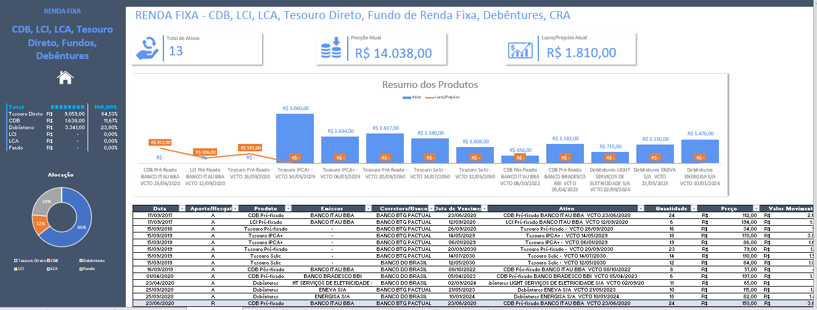

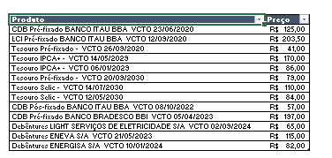

Aba Contas

Na aba Contas é onde temos um resumo do saldo em conta, dadas as movimentações feitas na carteira de investimentos. Para que esta aba funcione corretamente, é importante que todas as movimentações registradas nas abas de Renda Fixa e Renda Variável sejam também refletidas na aba Mov Contas. A partir desta, temos o saldo das contas cadastradas nesta aba.

Aba Mov Contas

A aba Mov Contas deve conter todas as movimentações feitas, tanto em termos de aportes quanto resgates. Sempre que o movimento for uma compra/aporte de um ativo, este valor deve ser registrado com o sinal negativo nesta tabela, pois se trata de uma saída sob o ponto de vista da Conta que você possui.
Caso a movimentação se trate de uma venda/resgate de um ativo, significa que aquele valor vai voltar para a sua conta, então deve ser registrado com o sinal positivo.
Esta aba pode ser considerada uma ligação entre esta planilha de controle de investimentos e a planilha de controle financeiro pessoal. Portanto, você poderia utilizar as duas em conjunto para o seu controle financeiro.
Nesta tabela também é possível adicionar os seus proventos (positivos, pois se tratam de uma entrada em conta) e para detalhar um pouco melhor a origem daquele provento, é possível preencher a coluna de Observação. Esta coluna vale para detalhar qualquer investimento, a seu critério.
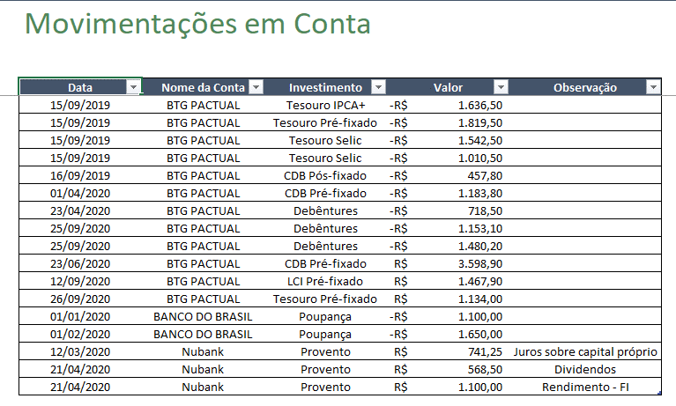

Aba Cadastro

Nesta aba você irá cadastrar quais tipos de produtos de renda fixa e variável que deseja incluir/retirar de sua carteira, elém das possíveis contas que você pod ter na aba de Contas.

